상품제안서
키티캐릭터볼펜+샤프SET | 상품코드: S03527

 |  |  |  |  |  |  | 02-713-8555 | www.synergygift.co.kr
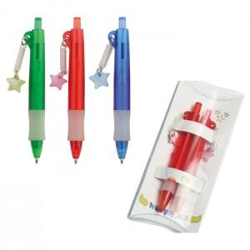

【상세/제작정보】 | 기본수량 : 500개 기본수량미만 발주시 인쇄비 10,000원 추가.

【인쇄/포장옵션】 | 실크 / 타원PVC케이스

【공급단가】 | 수량 | 500~ | 1,000~ | 2,000~ | 3,000~ | 5,000~
*VAT별도 | 단가 | 720원 | 700원 | 670원 | 640원 | 630원

【상품 URL】 | https://www.synergygift.co.kr:443/src/goods_detail.php?gdno=12398

